Додаток 2
Додаток 2. Технічні характеристики пакувальних матеріалів
Витратні матеріали для охоронних систем

Найменування | Одиниці вимірювання | Фасування, шт/уп. | Технічні характеристики | Візуалізація | Кількість для тестування
Датчик гнучкий радіочастотний, що деактивується 40х40 мм | упаковка | 1000 | Етикетка, що деактивує RF 8.2mhz. Розмір - 40х40 мм. Колір білий. Виконання - штрих-код. Забезпечення надійного довготривалого клейового кріплення на будь-яку поверхню, не допускається часткове відклеювання впродовж тривалого періоду (більше півроку), не більше 3% браку в рулоні. Q - чинник 65-70. Датчик повинен витримувати довготривалий контакт з антеною без деактивації. | 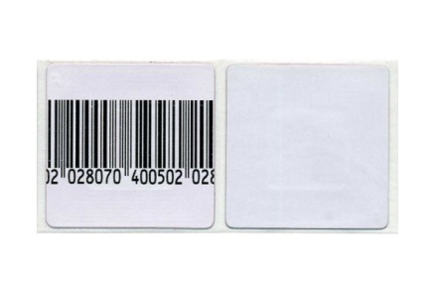 | 2 упаковки
Датчик гнучкий двоконтурний акустомагнітний | упаковка | 5000 | Мітка, що деактивує AM 58khz. Подвійний резонатор. Колір білий. Виконання - штрих-код (або біла) Забезпечення надійного довготривалого клейового кріплення на будь-яку поверхню, не допускається часткове відклеювання впродовж тривалого періоду. |  | 1 упаковка
Датчик жорсткий 40х50 мм, чорний | упаковка | 500 | RF 8.2mhz. Матеріал корпусу - пластик ABS первинний. Колір чорний. Механічна стійкість до падіння з висоти до 2 метрів. Замок "3 BALL", Super Lock. Матеріал котушки контура - мідь Датчик повинен витримувати довготривалий контакт з антеною. Розмір 48х43х17мм. |  | 10 шт.
Трос "Хвостик" для жорстких датчиків | упаковка | 100 | Матеріал - метал з вініловим покриттям. Розмір - 200 мм. Колір чорний. Механічна стійкість до розриву з використанням фізичної сили без використання спеціалізованого інструменту. |  | 10 шт.
Датчик акустомагнітний жорсткий Micro Pencil Tag 4.5 см | упаковка | 500 | Система акустомагнітна, матеріал корпусу - пластик, розмір 45х20х12 мм. Замок Super Lock. Датчик повинен витримувати довготривалий контакт з антеною.Механічна стійкість до падіння з висоти до 2 метрів | 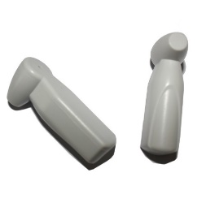 | 10 шт.

